Permeate recovery Vs time
 | Recovery |  | Permeate TDS (ppm)
0 |  | 30 | 32
10 | 100 | 40 | 29
20 | 100 | 40 | 27
20 | 90.909090909 | 50 | 24
30 | 94.117647059 | 60 | 22
40 | 95.238095238 | 60 | 25
40 | 90.909090909 | 70 | 28
50 | 92.857142857 | 80 | 26
60 | 93.75 | 85 | 23
60 | 90.909090909 | 85 | 26
70 | 91.891891892 | 95 | 22
80 | 92.682926829 | 105 | 25
85 | 93.023255814 | 115 | 26
85 | 90.909090909 | 115 | 60
95 | 91.666666667 | 125 | 25
105 | 92.307692308 | 135 | 23
115 | 92.592592593 | 140 | 22
115 | 90.909090909 | 140 | 37
125 | 91.525423729 | 150 | 27
135 | 92.063492063 | 160 | 26
140 | 92.307692308 | 160 | 26
140 | 89.418777943 | 170 | 25
150 | 90.287277702 | 180 | 22
160 | 90.791180285 | 185 | 20
160 | 89.628681178 | 185 | 30
170 | 90.133982948 | 195 | 28
180 | 90.592334495 | 205 | 26
185 | 90.805902384 | 210 | 25
185 | 89.786756453 | 210 | 77
195 | 90.22556391 | 220 | 20
205 | 90.628218332 | 230 | 22
210 | 90.817356206 | 235 | 23
210 | 89.730807577 | 235 | 35
220 | 90.12464046 | 245 | 31
230 | 90.489381348 | 255 | 32
235 | 90.661831369 | 260 | 33
235 | 89.206066012 | 260 | 30
245 | 89.577950043 | 270 | 26
255 | 89.925062448 | 280 | 27
260 | 90.09009009 | 285 | 29
260 | 89.503661513 | 285 | 45
270 | 89.834515366 | 295 | 31
280 | 90.145148969 | 305 | 31
285 | 90.293453725 | 310 | 32
285 | 89.619118745 | 310 | 40
295 | 89.920232052 | 320 | 30
305 | 90.204369274 | 330 | 26
310 | 90.340514246 | 335 | 24
310 | 89.841050449 | 335 | 61
320 | 90.114324143 | 345 | 45
...

Permeate properties Vs Volume
 | Permeat Flow (LPH) | Permeate TDS (ppm)
0 | 14.54 | 32
3 | 13.15 | 29
5 | 12.25 | 27
5 | 13.17 | 24
8 | 12.77 | 22
10 | 12.54 | 25
10 | 14.46 | 28
13 | 12.51 | 26
15 | 12.00 | 23
15 | 12.87 | 26
17 | 12.01 | 22
19 | 11.81 | 25
20 | 11.61 | 26
20 | 11.67 | 60
22 | 11.36 | 25
24 | 11.04 | 23
25 | 11.08 | 22
25 | 12.18 | 37
27 | 11.85 | 27
29 | 11.55 | 26
30 | 11.90 | 26
30 | 14.23 | 25
33 | 13.33 | 22
35 | 12.81 | 20
35 | 14.00 | 30
37 | 12.82 | 28
39 | 12.14 | 26
40 | 12.39 | 25
40 | 13.91 | 77
42 | 12.19 | 20
44 | 12.00 | 22
45 | 11.88 | 23
45 | 12.20 | 35
47 | 12.34 | 31
49 | 12.08 | 32
50 | 10.74 | 33
50 | 13.29 | 30
52 | 12.98 | 26
54 | 12.58 | 27
55 | 12.35 | 29
55 | 13.58 | 45
57 | 13.27 | 31
59 | 12.72 | 31
60 | 13.27 | 32
60 | 12.60 | 40
62 | 11.98 | 30
64 | 11.72 | 26
65 | 11.54 | 24
65 | 12.12 | 61
67 | 12.08 | 45
...

Permeate properties Vs time
 | Permeat Flow (LPH) |  | Permeate TDS (ppm)
0 | 14.54 | 30 | 32
10 | 13.15 | 40 | 29
20 | 12.25 | 40 | 27
20 | 13.17 | 50 | 24
30 | 12.77 | 60 | 22
40 | 12.54 | 60 | 25
40 | 14.46 | 70 | 28
50 | 12.51 | 80 | 26
60 | 12.00 | 85 | 23
60 | 12.87 | 85 | 26
70 | 12.01 | 95 | 22
80 | 11.81 | 105 | 25
85 | 11.61 | 115 | 26
85 | 11.67 | 115 | 60
95 | 11.36 | 125 | 25
105 | 11.04 | 135 | 23
115 | 11.08 | 140 | 22
115 | 12.18 | 140 | 37
125 | 11.85 | 150 | 27
135 | 11.55 | 160 | 26
140 | 11.90 | 160 | 26
140 | 14.23 | 170 | 25
150 | 13.33 | 180 | 22
160 | 12.81 | 185 | 20
160 | 14.00 | 185 | 30
170 | 12.82 | 195 | 28
180 | 12.14 | 205 | 26
185 | 12.39 | 210 | 25
185 | 13.91 | 210 | 77
195 | 12.19 | 220 | 20
205 | 12.00 | 230 | 22
210 | 11.88 | 235 | 23
210 | 12.20 | 235 | 35
220 | 12.34 | 245 | 31
230 | 12.08 | 255 | 32
235 | 10.74 | 260 | 33
235 | 13.29 | 260 | 30
245 | 12.98 | 270 | 26
255 | 12.58 | 280 | 27
260 | 12.35 | 285 | 29
260 | 13.58 | 285 | 45
270 | 13.27 | 295 | 31
280 | 12.72 | 305 | 31
285 | 13.27 | 310 | 32
285 | 12.60 | 310 | 40
295 | 11.98 | 320 | 30
305 | 11.72 | 330 | 26
310 | 11.54 | 335 | 24
310 | 12.12 | 335 | 61
320 | 12.08 | 345 | 45
...

Flow sheet
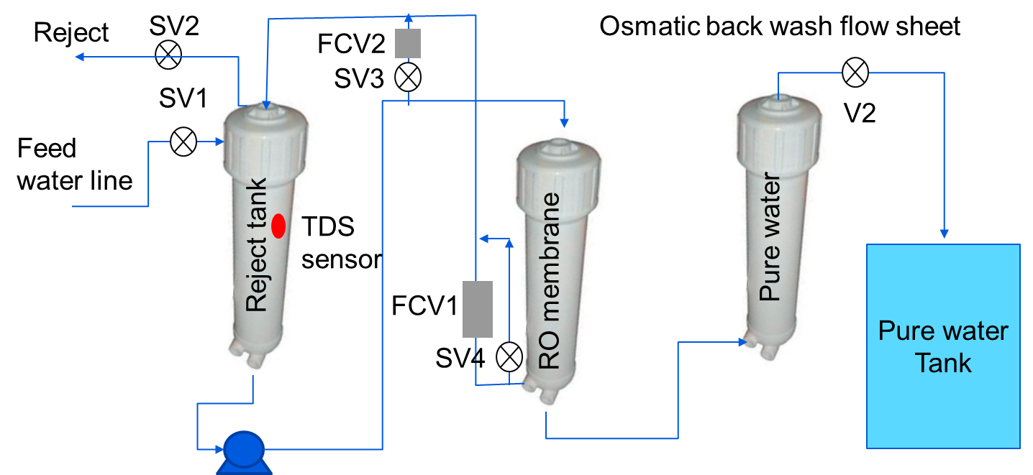
I,J&K

 |  | N &P

U & V

Q Tank TDS

 | S ,R |  | G Flow rate
 |  |  | E TDS

